Instrumentet
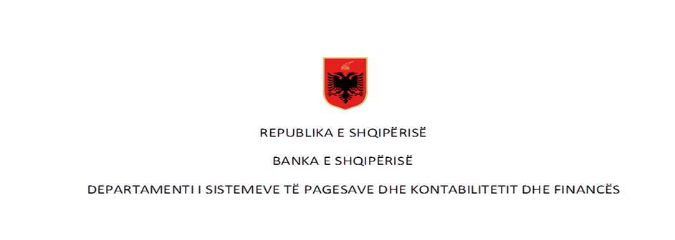

 | Pagesat me para elektronike në vite - Numër dhe Vlerë (në milion LEK)

Rubrika | Pagesat sipas instrumentit | Viti 2017* |  | Viti 2018** |  | Viti 2019 |  | Viti 2020
 |  | Numër | Vlera | Numër | Vlera | Numër | Vlera | Numër | Vlera
I | Pagesa me para elektronike (1+2) | 1,030,371 | 2,562.12 | 1,780,102 | 4,578.71 | 2,782,775 | 7,734.52 | 3,798,822 | 10,792.96
 | 1-Pagesat me para elektronike nëpërmjet një karte
 | 2- Pagesat me para elektronike të tjera | 1,030,371 | 2,065.26 | 1,780,102 | 4,578.71 | 2,782,775 | 7,734.52 | 3,798,822 | 10,792.96

 | Pagesat sipas instrumentit për vitin 2021

Rubrika | Pagesat sipas instrumentit (Në numër) | Viti 2021 |  |  |  |  |  |  |  |  |  |  |  | Totali
 |  | Janar | Shkurt | Mars | Prill | Maj | Qershor | Korrik | Gusht | Shtator | Tetor | Nëntor | Dhjetor
I | Pagesa me para elektronike (1+2) | 402,800 | 397,234 | 459,295 | 534,066 | - | - | - | - | - | - | - | - | 1,793,395
 | 1-Pagesat me para elektronike nëpërmjet një karte
 | 2- Pagesat me para elektronike të tjera | 402,800 | 397,234 | 459,295 | 534,066 |  |  |  |  |  |  |  |  | 1,793,395

Rubrika | Pagesës sipas instrumentit (në vlerë - në milion lekë) | Viti 2021 |  |  |  |  |  |  |  |  |  |  |  | Totali
 |  | Janar | Shkurt | Mars | Prill | Maj | Qershor | Korrik | Gusht | Shtator | Tetor | Nëntor | Dhjetor
I | Pagesa me para elektronike (1+2) | 1,177.86 | 1,181.03 | 1,347.56 | 1,248.71 | - | - | - | - | - | - | - | - | 4,955.16
 | 1-pagesat me para elektronike nëpërmjet një karte |  |  |  |  |  |  |  |  |  |  |  |  | -
 | 2- pagesat me para elektronike të tjera | 1,177.86 | 1,181.03 | 1,347.56 | 1,248.71 |  |  |  |  |  |  |  |  | 4,955.16
Burimi: Banka e Shqipërisë
Të dhënat nuk janë audituar nga Banka e Shqipërisë
*Paraja elektronike per vitin 2017 (periudha Janar-Shtator), ** Paraja elektronike e agreguar fillon te raportohet ne muajin Mars 2018.

